Výzva č. 1 NÁBYTEK
 | Příloha č. 1 Výzvy č. 04/2025 Dynamického nákupního systému P23V00000616 - UK 1.LF - Dodávky kancelářského a laboratorního nábytku - Popis předmětu plnění a Cenová nabídka
 | Technická specifikace
 | Číslo smlouvy 2023K-0035

 | Účastník zadávacího postupu uvede jednotkovou nabídkovou cenu bez DPH v Kč s tolika desetinnými místy za desetinnou čárkou tak, aby počet desetinných míst se vždy shodoval s počty desetinných míst uváděných v účastníkově (dodavatelově) účetním programu, a to zejména fakturačním programu, resp. ceny uvedené v nabídce do konce lhůty pro podání nabídek se musí shodovat i vč. počtu desetinných míst s cenami uvedenými vybraným dodavatelem na faktuře, kterou vyúčtuje cenu zboží po jeho dodání zadavateli!

 | Účastník ve sloupci "D " Nabídnuté plnění účastníkem" může využít vlastní přílohy a prokázat plnění dalšími listmy v nabídce.
 | Minimální technické specifikace, pokud není uvedeno jinak
Číslo položky | Položka - Popis položky - předmětu plnění | Technické parametry (specifikace) nábytku, rozměry apod. | Ilustrační obrázek | Nabídnuté plnění účastníkem - popis zboží nebo webový odkaz nebo stránka katalogu musí plně odpovídat min. požadavkům zadavatele na položku ve sloupci B a C (VYPLNÍ ÚČASTNÍK) | Katalogové číslo nabízeného zboží (VYPLNÍ ÚČASTNÍK) | Počet ks | Měrná jednotka | Cena za jednotku bez DPH v Kč - závazná jednotková cena bez DPH (VYPLNÍ ÚČASTNÍK) | Sazba DPH v % (VYPLNÍ ÚČASTNÍK) | Cena DPH za měrnou jednotku v Kč | Cena za jednotku s DPH v Kč | Celková cena bez DPH v Kč (pro účely hodnocení) | Celková cena DPH v Kč | Celková cena s DPH v Kč | Místo dodání
1 | Konferenční stůl | oválný tvar, nádstavec: tvrzené sklo, podnož: masivní dub, min rozměry: šířka min 60 cm, výška min 45 cm, délka min 100 cm, | 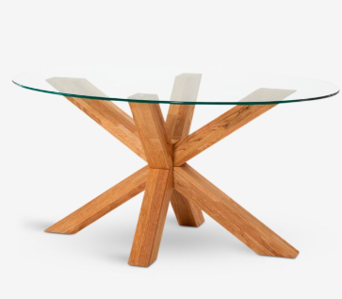 |  |  | 1 | 1 ks |  |  | 0.00 | 0.00 | 0.00 | 0.00 | 0.00 | Akademický klub 1. lékařské fakulty Univerzity Karlovy, Karlovo nám. 502/40, 128 00 Nové Město (Faustův dům)
 | Výsledná nabídková cena v Kč včetně všech nákladů (např. dopravné, montáž zboží v místě plnění, jeho sestavení a instalace, balné, náklady na pojištění, inflační vlivy, clo, sleva z ceny apod). |  |  |  |  |  |  |  |  |  |  | 0.00 Kč | 0.00 | 0.00

